TS_05
Issue Logs Test |  |  | TS_04

Seq | Status | Issue | Attach file | Issue By | Module | Menu | Solve Action | Remark | Assign to | Deploy Date
1 | 3.Done | รบกวนปุ่ม enter ให้เป็น field ถัดไปค่ะ ตอนนี้เป็นยกเลิกกลับสู่หน้าหลักค่ะ ปรับ การเรียงลำดับ tab ค่ะ (สอนให้ด้วยค่ะ) | 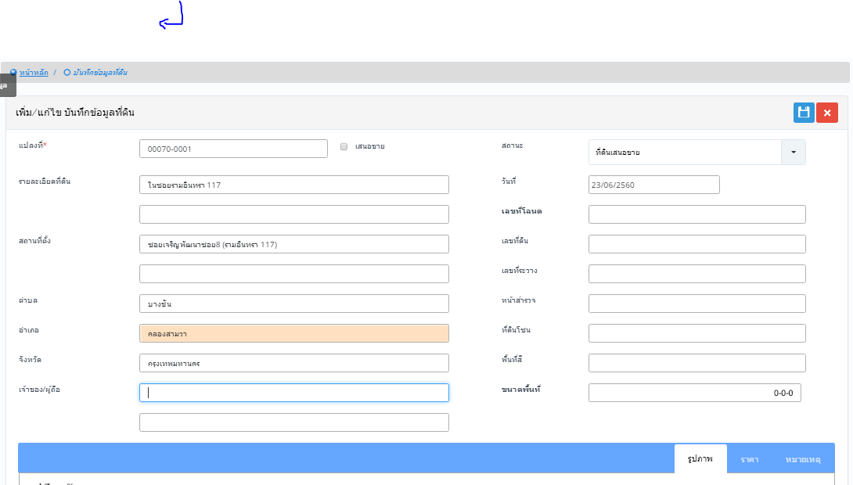 | คุณน้อง | วิเคราะห์ลงทุน พัฒนา |  |  |  | กรุณาเลือก |  | http://192.168.1.15/spw/TRN_Datalandbank.aspx
2 | 3.Done | รูปภาพไม่แสดงและก็ไม่มี ชื่อไฟล์ด้วยค่ะถ้า ไฟล์ไหนไม่แสดงให้เป็นกรอบเล็ก จะดีกว่ามั้ยค่ะ หรือถ้าเป็นไปได้ ให้แสดงภาพ pdf ด้วยได้มั้ยค่ะ | 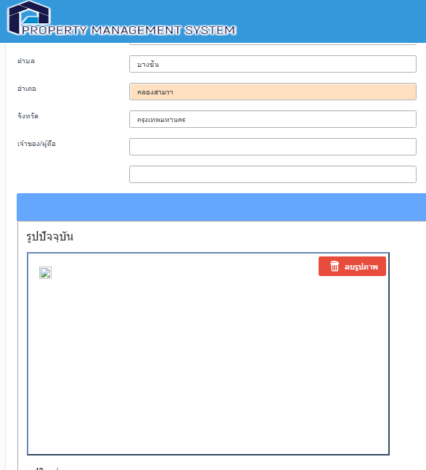 | คุณน้อง | วิเคราะห์ลงทุน พัฒนา |  | เลือกได้เฉพาะไฟล์รูป |  | กรุณาเลือก
3 | 3.Done | กรณีไม่ใส่ คำสำหรับค้นหา ขอให้แสดงข้อมูลทั้งหมดออกมาค่ะ |  | คุณน้อง | วิเคราะห์ลงทุน พัฒนา |  |  |  | นัท
4 | 3.Done | ภาพเพิ่มไป 2 ภาพ แต่ไม่มีแสดงสถานะ ค่ะ เลยไม่ทราบว่าภาพเลือกอะไรไป แล้วถูกหรือเป่า | 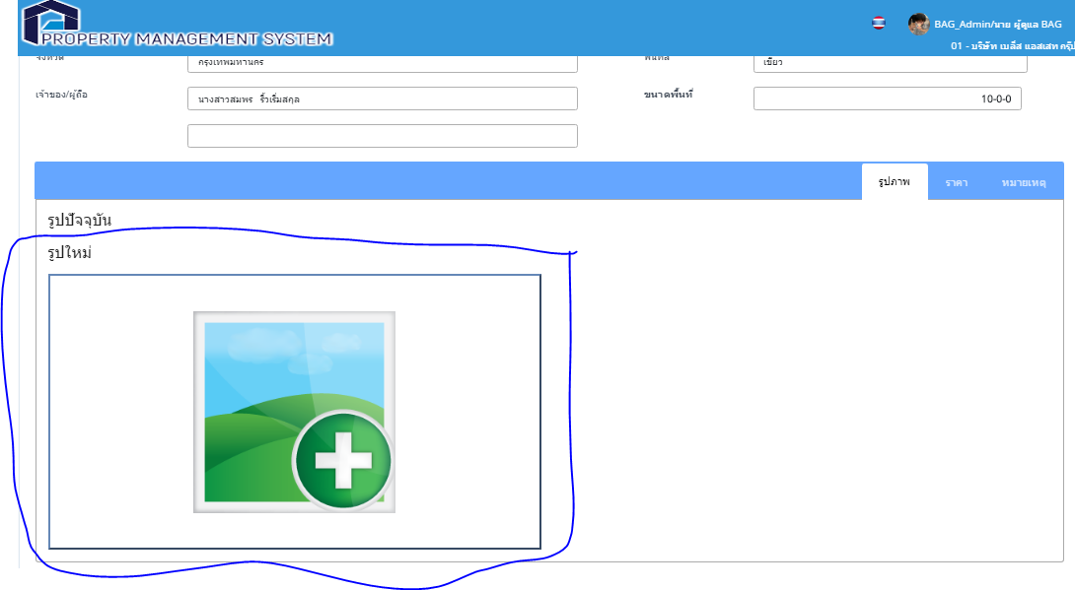 | คุณน้อง | วิเคราะห์ลงทุน พัฒนา |  |  |  | กรุณาเลือก
5 | 1.Discussion | ยังขาดหน้าเปลี่ยนแปลงที่ดินค่ะ สำหรับทำเรื่อง รวมโฉนดค่ะ | 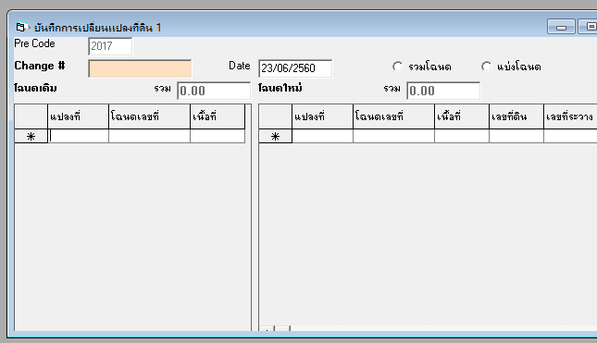 | คุณน้อง | วิเคราะห์ลงทุน พัฒนา |  |  |  | กรุณาเลือก
6 | 3.Done | กดเพิ่มแปลงไปแล้ว กด บันทึก ขึ้นบันทึกว่าสำเร็จ แต่พอเปิดขึ้นมาไม่บันทึก ถ้าบันทึกไม่ได้ ควร แจ้งเป็นข้อความอื่นค่ะ | 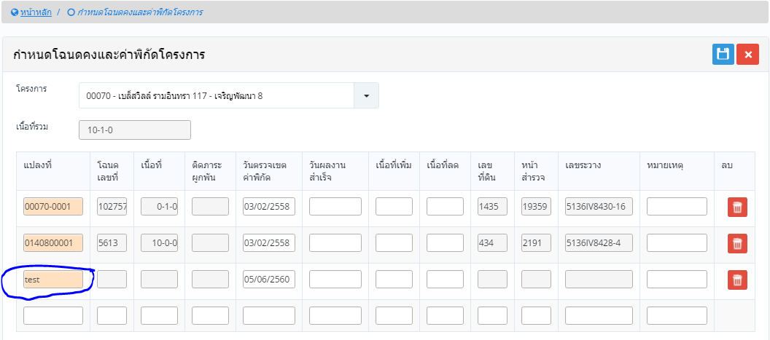 | คุณน้อง | วิเคราะห์ลงทุน พัฒนา |  |  |  | นัท
7 | 2.OnProgress | วันที่ไม่ auto เปลี่ยนให้ค่ะ ในช่อง ผู้ขาย แปลงที่ดิน โฉนด ขอเป็นตัวช่วยค้นหาค่ะ | 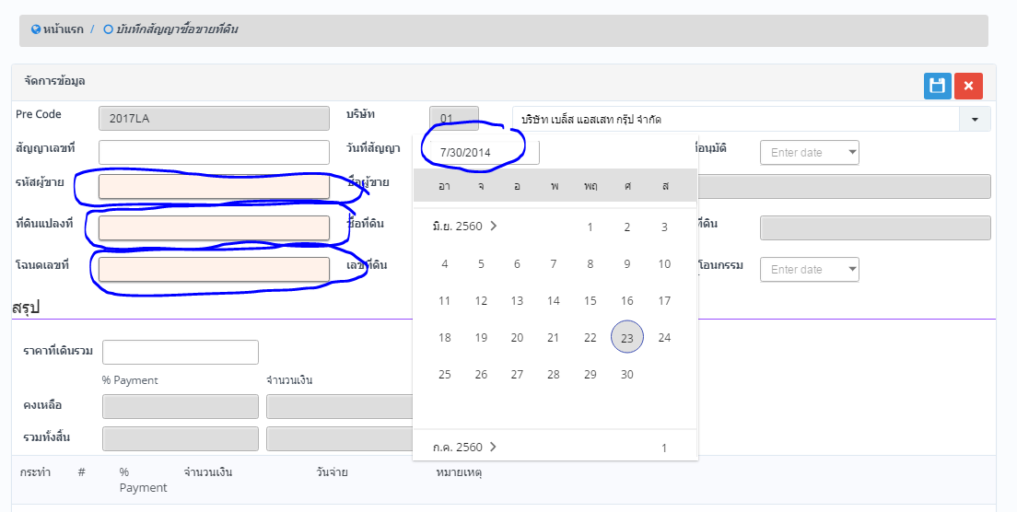 | คุณน้อง | วิเคราะห์ลงทุน พัฒนา |  |  |  | กรุณาเลือก
8 | 1.Discussion | คำผิดค่ะ ราคาที่ดินรวม ตรงราคา ช่วย auto ส่ง , ให้ได้มั้ยค่ะ | 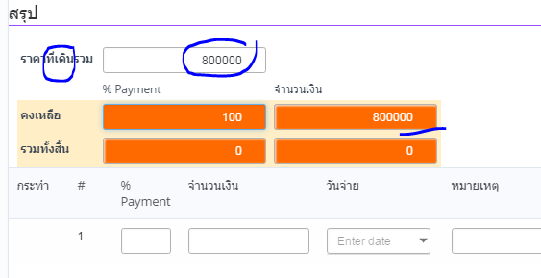 | คุณน้อง | วิเคราะห์ลงทุน พัฒนา |  | ไส่คอมม่า |  | กรุณาเลือก
9 | 2.OnProgress | เส้นสีแดงคือ วันที่ผิดหรือเป่าค่ะ ปฎิทิน หน้านี้ไม่เหมือนหน้าอื่นค่ะ ไม่เปลี่ยน defaultให้ เมื่อกดบันทึกรายการ เรียบร้อยไม่กลับไปหน้าก่อนหน้า | 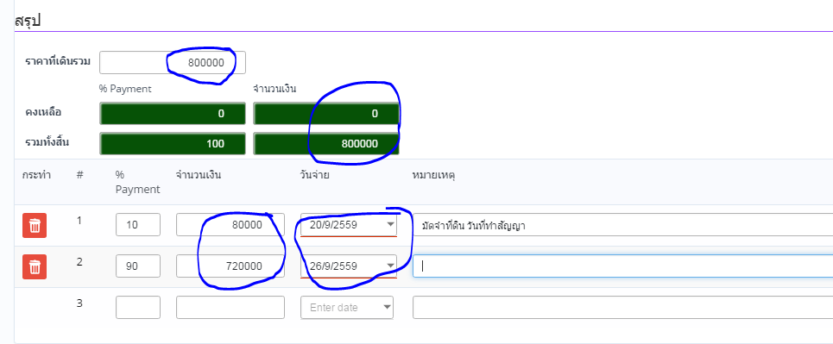 | คุณน้อง | วิเคราะห์ลงทุน พัฒนา |  |  |  | กรุณาเลือก
10 | 3.Done | เมื่อกลับไปหน้าสืบค้นข้อมูล วันที่ทำสัญญาหายไป ตอนบันทึกมีวันที่ |  | คุณน้อง | วิเคราะห์ลงทุน พัฒนา |  |  |  | กรุณาเลือก
11 | 3.Done | Error ค่ะ | 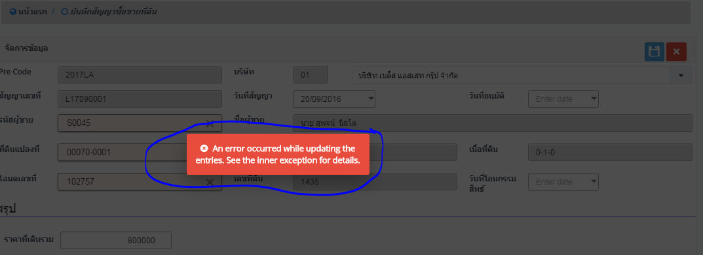 | คุณน้อง | วิเคราะห์ลงทุน พัฒนา |  | วันที่ผิดฟอแมต ปรับ error message ให้เข้าใจมากขึ้น |  | กรุณาเลือก
12 | 3.Done | ขึ้นรายการว่าซ้ำค่ะ แต่พอกดค้นหาไม่พบข้อมูล และรายการที่วงกลมนี้เป็นรายการ auto run จากระบบค่ะ | 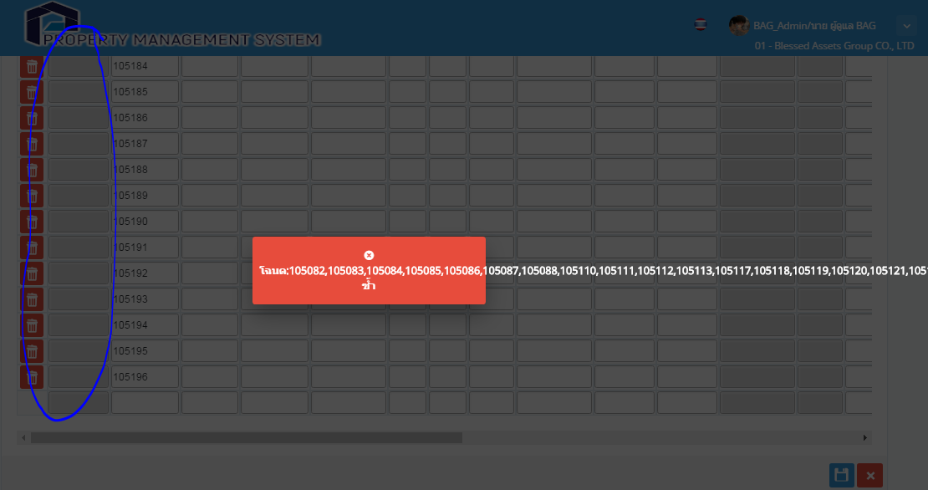 | คุณน้อง | วิเคราะห์ลงทุน พัฒนา |  |  |  | กรุณาเลือก
13 | 1.Discussion | เดิม กด refresh ดึงข้อมูลที่เคยเพิ่มไว้บนระบบขึ้นมา และ แปลงให้ค้นหา (จากการส่องกล้อง) ของใหม่ขอเป็น double click ก็ได้ค่ะ และก็ส่วน drop down ให้เป็นแสดงหน้าต่าง ข้อมูลรายละเอียดของแปลงนั้นๆค่ะ | 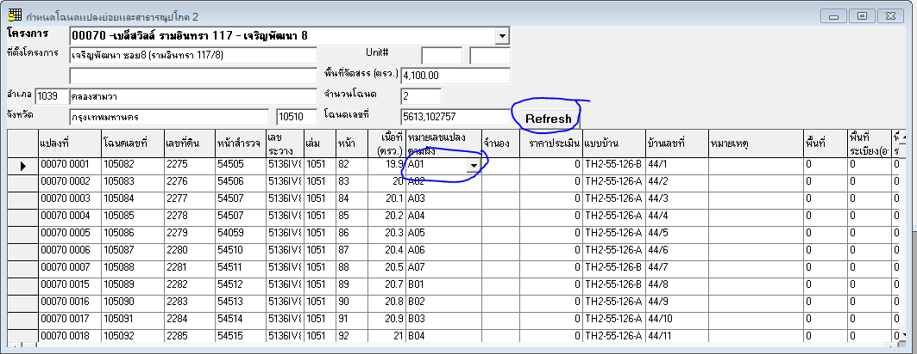 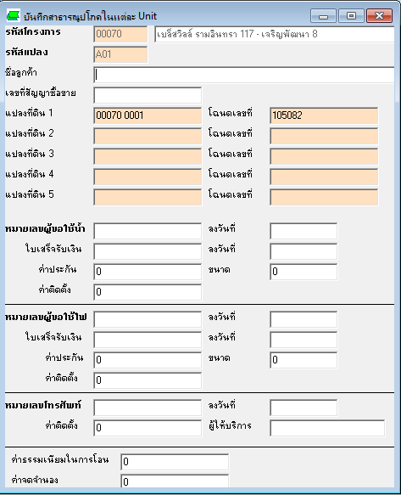 | คุณน้อง | วิเคราะห์ลงทุน พัฒนา |  |  |  | กรุณาเลือก

TS_04
Issue Logs Test |  |  | TS_04

Seq | Status | Issue | Attach file | Issue By | Module | Menu | Solve Action | Remark | Assign to | Deploy Date
1 | 3.Done | เลือก แก้ไข แต่ไม่เกิดอะไรขึ้นค่ะ | 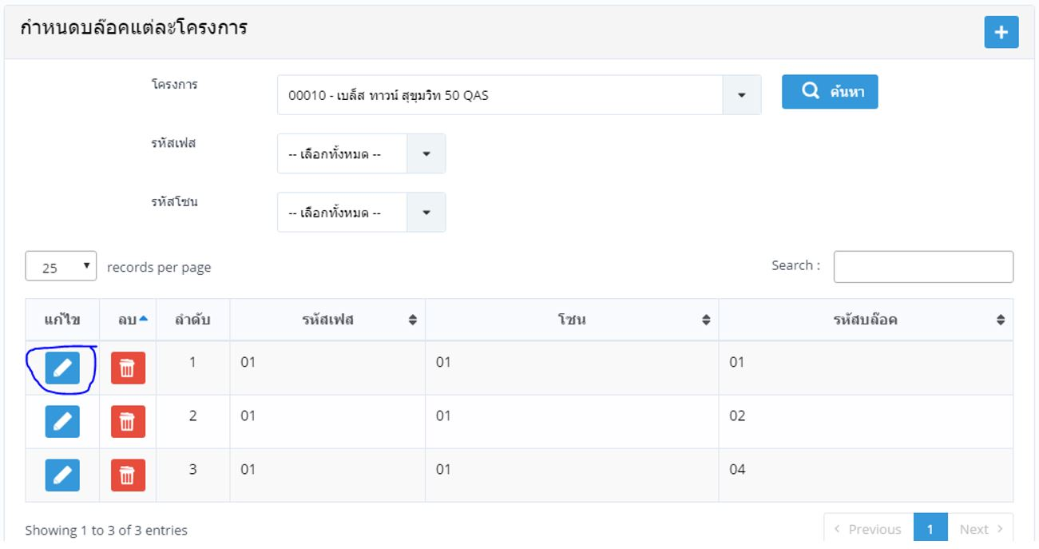 | คุณน้อง | ข้อมูลพื้นฐาน | ข้อมูล > ประวัติลูกค้า |  |  | นัท
2 | 3.Done | ทำไมข้อมูลออกมาแปลกๆๆค่ะ | 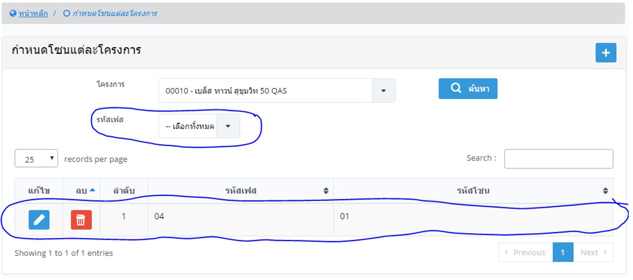 | คุณน้อง | ข้อมูลพื้นฐาน |  |  |  | กรุณาเลือก
3 | 3.Done | ค้นหาข้อมูลจาก เฟส มีออกมา 1 รายการ ไม่มี เฟสอะไรออกมาแสดง แต่พอค้นหาจาก บล็อค มีเฟส เพิ่มขึ้นมา งง ค่ะ | 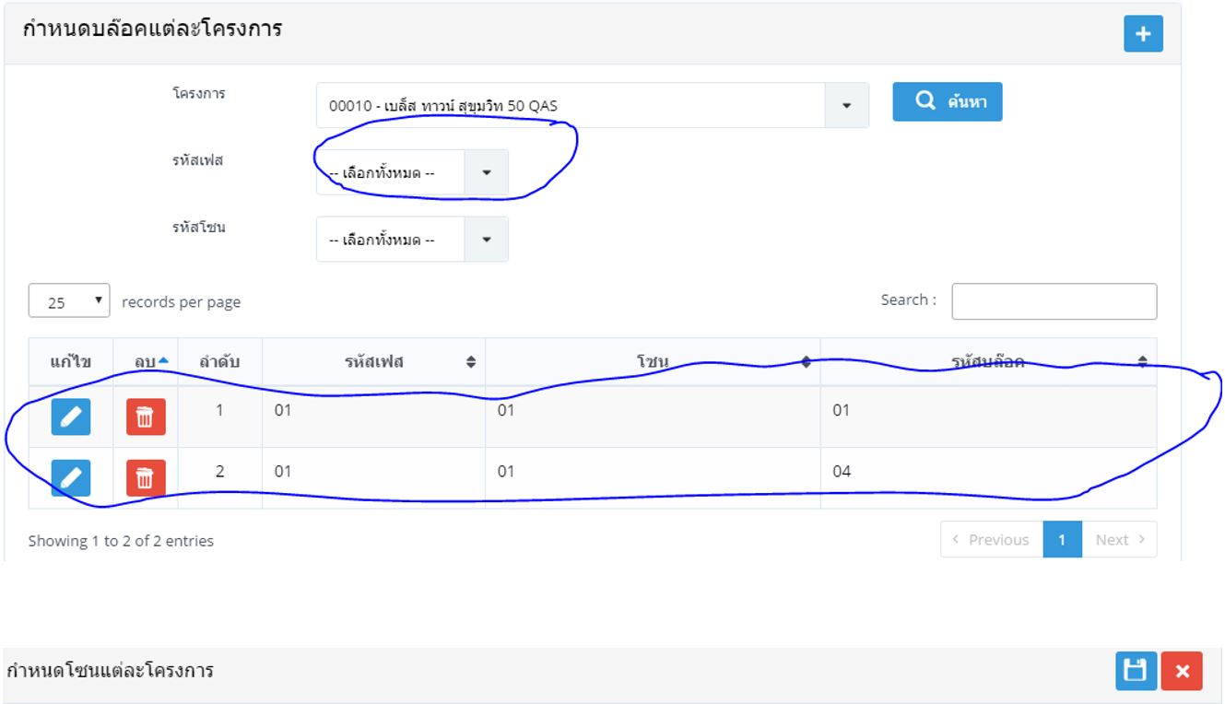 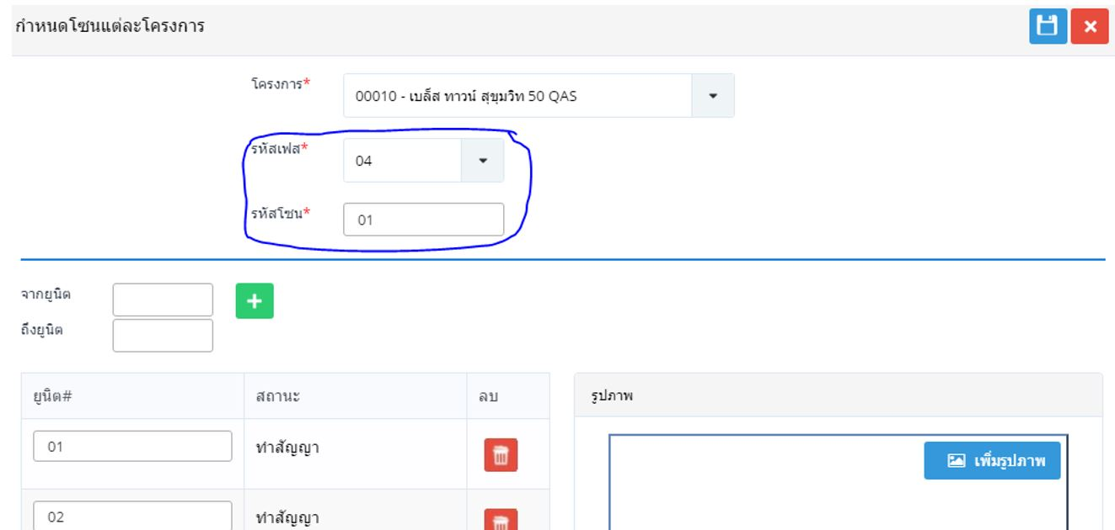 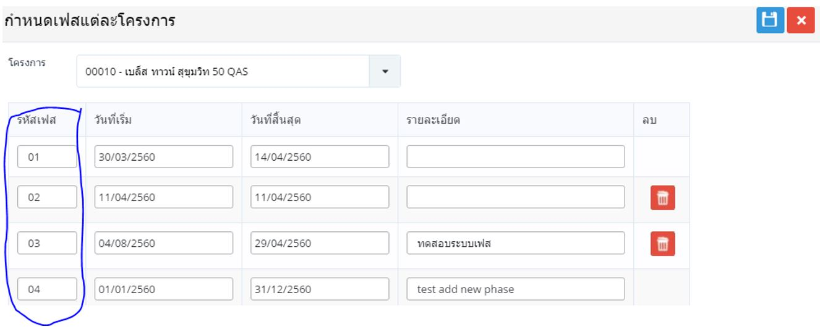 | คุณน้อง | ข้อมูลพื้นฐาน |  |  |  | กรุณาเลือก
6 | 3.Done | เพิ่ม เฟส 1 โซน 1 ค่ะ แต่พอ save กลายเป็น เฟส 1 โซน 2 ค่ะ ลองลบเฟส โซน บล็อก ออกทั้งหมดดู แต่ไม่สามารถ ลบ เฟส ออกได้ | 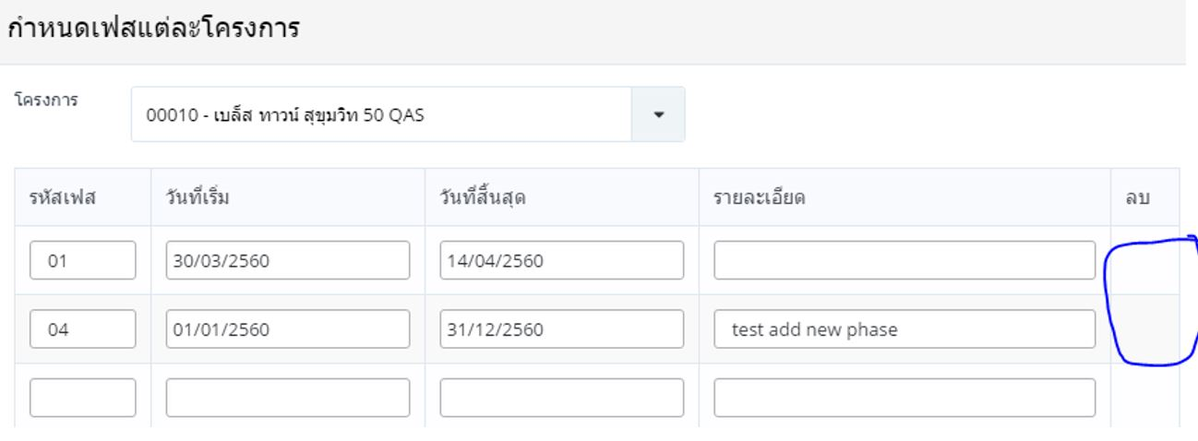 | คุณน้อง | ข้อมูลพื้นฐาน |  |  |  | กรุณาเลือก
7 | 3.Done | เพิ่ม โซนใหม่ กด บันทึกแล้ว ขึ้นบันทึกเรียบร้อย แต่ค้นหาไม่พบข้อมูลค่ะ |  | คุณน้อง | ข้อมูลพื้นฐาน |  |  |  | กรุณาเลือก
8 | 3.Done | อันเดียวกับข้อ 7 |  | คุณน้อง | ข้อมูลพื้นฐาน |  |  |  | กรุณาเลือก
9 | 3.Done | เพิ่มข้อมูลใน เฟส ใน โซน พอค้นข้อมูลใน บล็อค กลับไม่แสดงข้อมูล ที่เพิ่มไป เหมือนข้อมูลไม่สัมพันธ์กันอยู่ค่ะ | 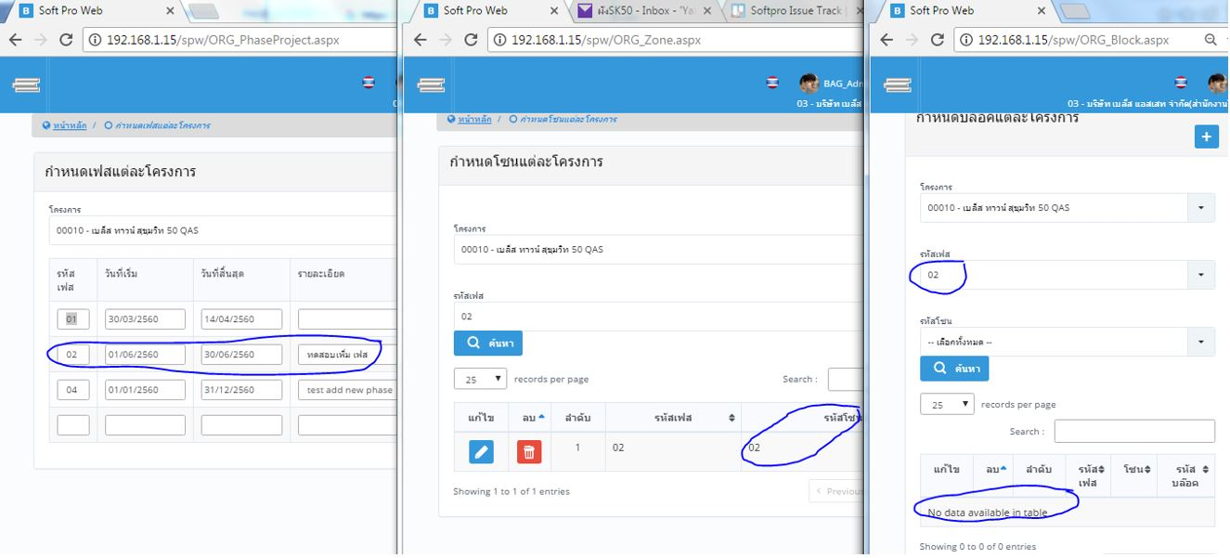 | คุณน้อง | ข้อมูลพื้นฐาน |  |  |  | กรุณาเลือก
10 | 3.Done | ถ้าไม่เลือก ขอให้แสดงข้อมูลทั้งหมดได้มั้ยค่ะ default วันที่เครื่อง | 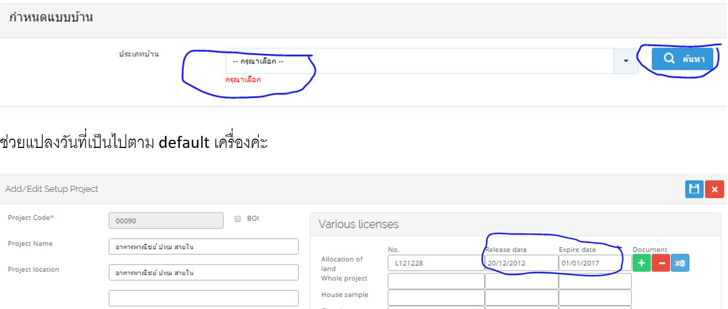 | คุณน้อง | ข้อมูลพื้นฐาน |  |  |  | กรุณาเลือก
11 | 3.Done | หน้ากำหนดโครงการ ขาด สถานะของโครงการค่ะ | 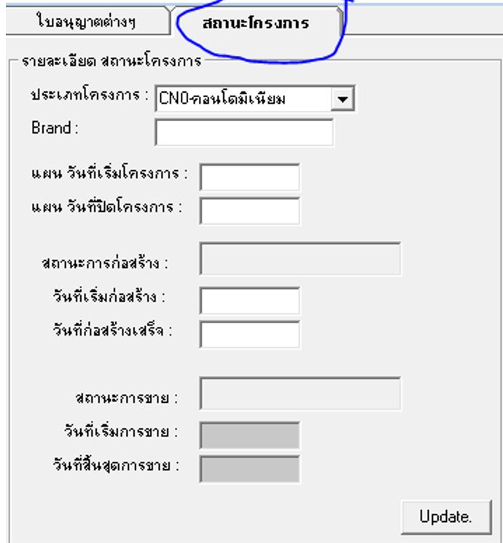 | คุณน้อง | ข้อมูลพื้นฐาน |  |  |  | กรุณาเลือก
12 | 3.Done | ไม่มีชื่อในการแก้ไขค่ะ ใส่ไม่ถูก | 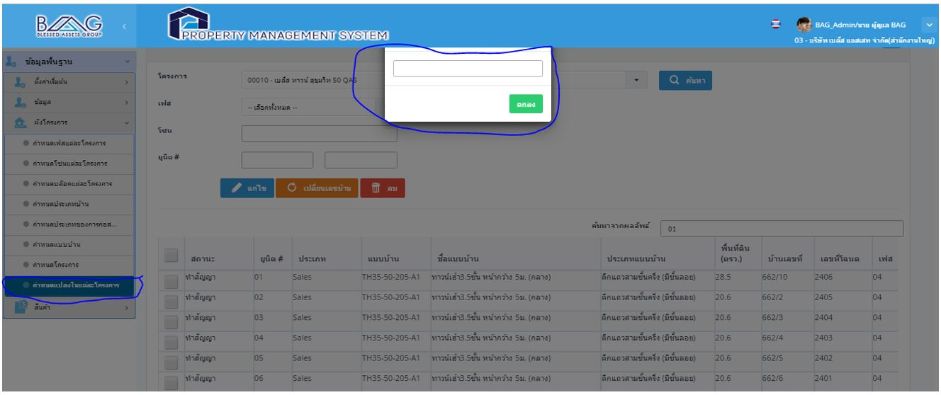 | คุณน้อง | ข้อมูลพื้นฐาน |  |  |  | กรุณาเลือก
13 | 3.Done | กดยกเลิก ขึ้น error ไม่สามารถทำอะไรได้เลยค่ะ ขึ้นหน้าจอเทา | 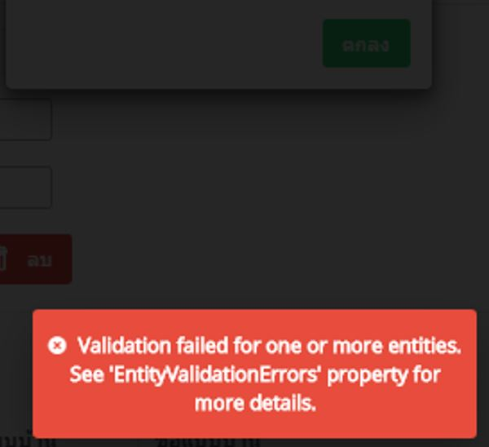 | คุณน้อง | ข้อมูลพื้นฐาน |  |  |  | กรุณาเลือก
14 | 3.Done | แก้ไขข้อมูล แปลงบ้าน พอเลือกแก้ไข ข้อมูลที่ให้แก้ไขไม่ตรงกับก่อนที่จะเลือก กด enter หน้าจอหายไปและ ไม่บันทึกค่ะ ควรจะไม่เกิดอะไรขึ้นหรือ เปลี่ยนไปยัง ช่องต่อไปค่ะ | 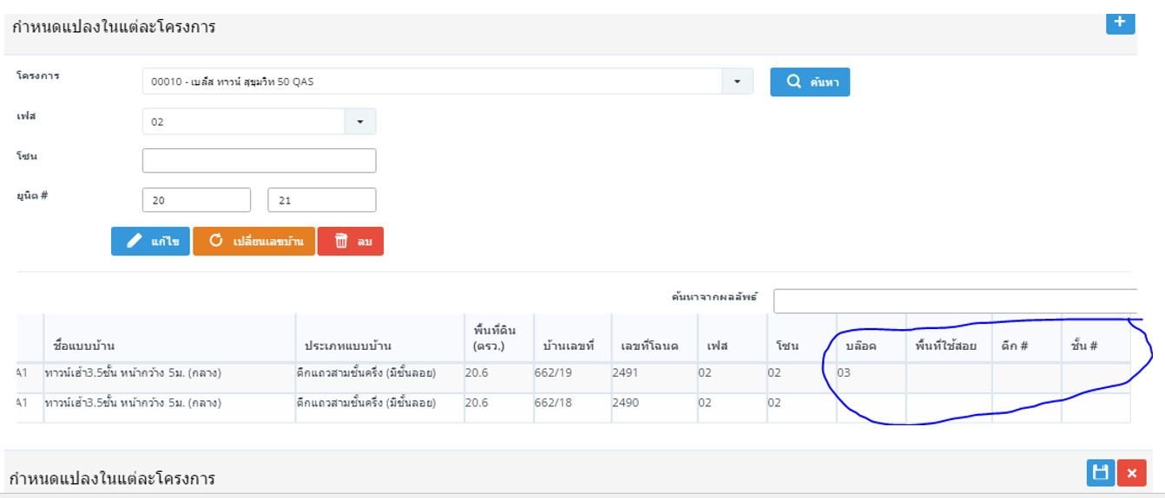 | คุณน้อง | ข้อมูลพื้นฐาน |  |  |  | กรุณาเลือก
15 | 3.Done | ขาดปุ่มค้นหาค่ะ จะ search ข้อมูล แบบบ้านจากไหนค่ะ | 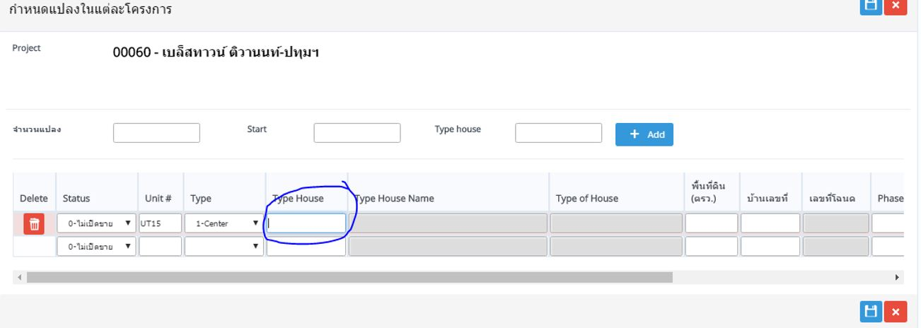 | คุณน้อง | ข้อมูลพื้นฐาน |  |  |  | กรุณาเลือก
16 | 1.Discussion | การแก้ไขและใช้งานลำบาก เมื่อมีการแก้ไขข้อมูลที่ไม่ขอให้มี แถบ highlight ขึ้นทั้ง row ได้มั้ยค่ะ และ lock ชื่อ col ด้วยได้มั้ยค่ะไม่ทราบว่าแก้ไขอะไรอยู่ |  | คุณน้อง | ข้อมูลพื้นฐาน |  |  |  | กรุณาเลือก

TS_01-03_2
Issue Logs Test |  |  | TS_01-03_ครั้งที่2

Seq | Status | Issue | Attach file | Issue By | Module | Menu | Solve Action | Remark | Assign to | Deploy Date
1 | 3.Done | ปกติ เลือก บุคคล แล้วช่องจะเพิ่มให้สำหรับคี ชื่อ สกุล และ คำนำหน้า ถ้า ไม่เลือก จะมีแค่ 2 ช่อง คำนำหน้า และชื่อบริษัท ตรงตำแหน่ง บัตร ปชช เพิ่ม เลขที่ผู้เสียภาษีด้วยได้มั้ย กรณีบริษัทจะได้มีที่ลง หรือจะเพิ่มอีก field ค่ะ วันเกิด กรณีไม่เลือก person ให้แสดงคำว่า วันที่จดทะบียน หรือ วันที่จัดตั้ง ได้มั้ยค่ะ | 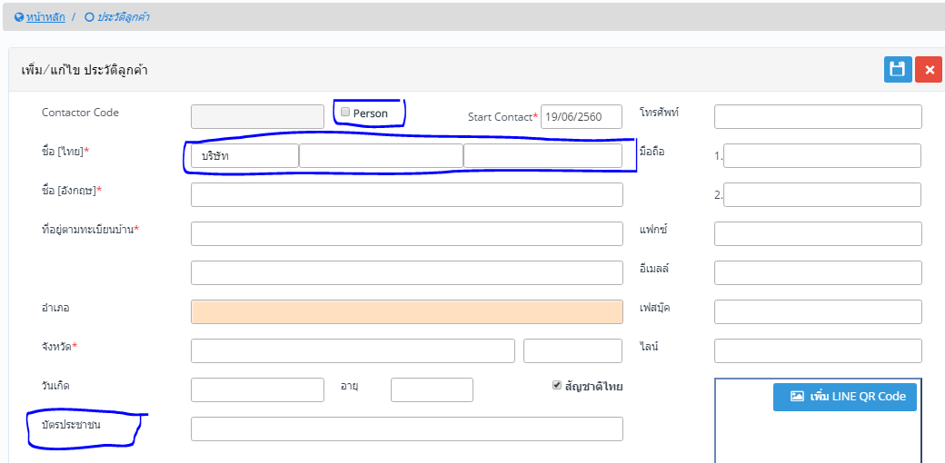 | คุณน้อง | ข้อมูลพื้นฐาน | ข้อมูล > ประวัติลูกค้า |  |  | นัท
2 | 3.Done | Save ไม่ได้ ไม่แจ้ง error ค่ะ ทั้ง Enter และ กด ปุ่ม save ค่ะ -น่าจะแจ้ง error เช่น กรุณากรอกข้อมูลให้ครบถ้วน - เพิ่มช่อง auto fill ในช่อง จังหวัดด้วยได้มั้ยค่ะ | 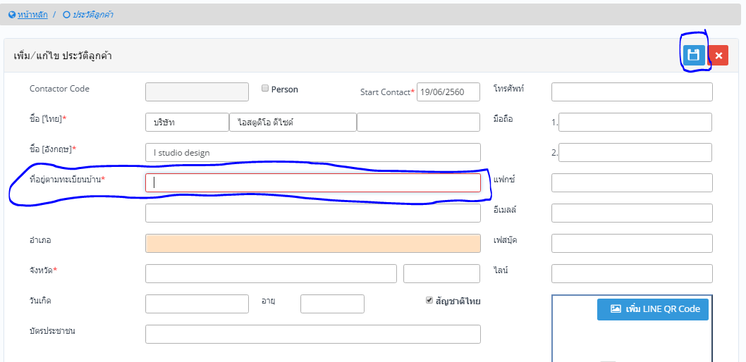 | คุณน้อง | ข้อมูลพื้นฐาน | ข้อมูล > ประวัติลูกค้า |  |  | นัท
3 | 3.Done | กด enter แล้วเป็น save ค่ะ | 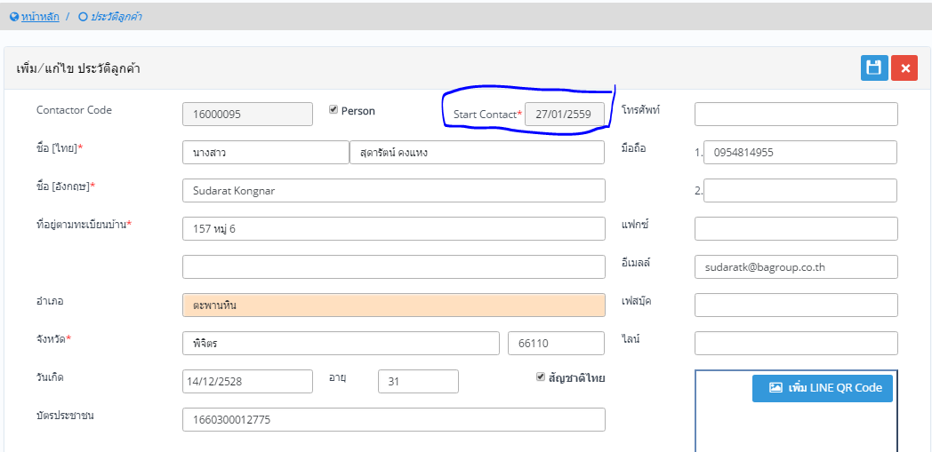 | คุณน้อง | ข้อมูลพื้นฐาน | ข้อมูล > ประวัติลูกค้า |  | ทยอยเก็บทุกหน้า | โอ๊ด | 2017-06-20
4 | 3.Done | ตอนคี ข้อมูล รบกวนให้ระบบเช็คด้วยว่าคี เลขบัตรครบ 13 หลัก หรือไม่ | 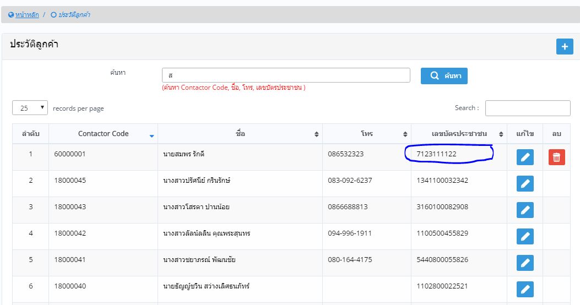 | คุณน้อง | ข้อมูลพื้นฐาน | ข้อมูล > ประวัติลูกค้า |  | http://192.168.1.15/spw/TRN_CustomerInformation.aspx | นัท | 2017-06-20
5 | 3.Done | และช่วยตรวจสอบ ช่องว่างด้วยค่ะ | 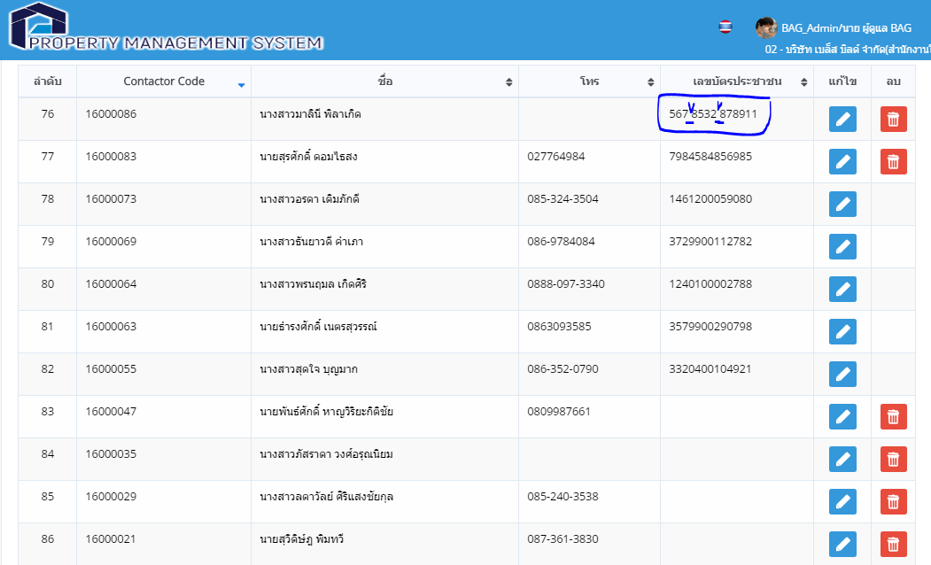 | คุณน้อง | ข้อมูลพื้นฐาน | ข้อมูล > ประวัติลูกค้า |  | http://192.168.1.15/SPW/TRN_CustomerInformation.aspx | นัท | 2017-06-20
 | 3.Done | error เพิ่ม zone | 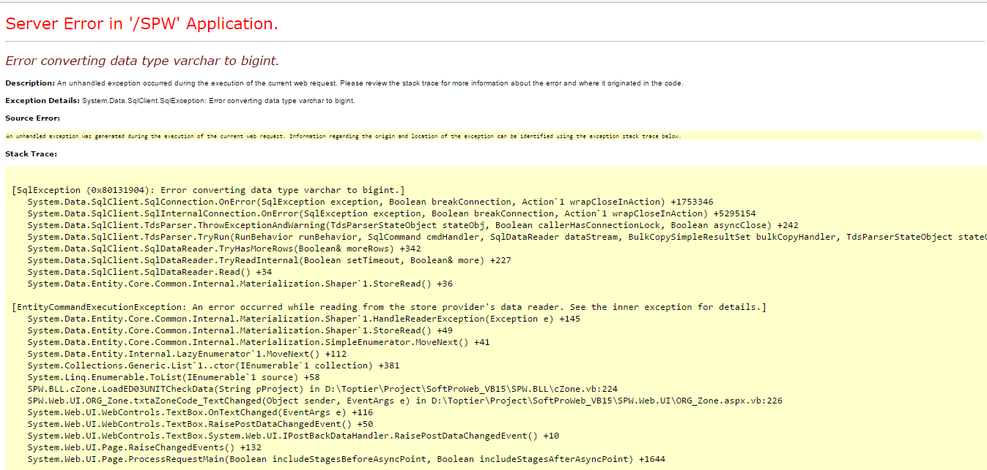 | คุณน้อง | ข้อมูลพื้นฐาน | http://192.168.1.15/spw/ORG_Zone.aspx | เฟสต้องพิมตัวหนังสือได้ | https://trello.com/c/BsNduAFe

TS_01-03_1
้ |  |  | TS_01-03_ครั้งที่ 1

Seq | Status | Issue | Attach file | Issue By | Module | Menu | Solve Action | Remark | Assign to | Deploy Date
1 | 3.Done | ปกติ ถ้าไม่รวมภาษี (ไม่มีภาษี) คือ vat ตรง 7% จะหายไป | 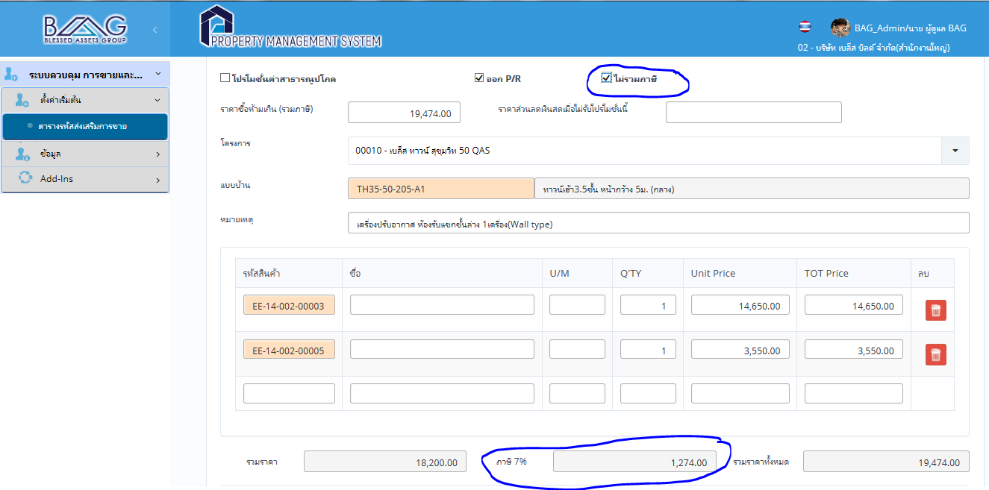 | คุณน้อง | ระบบควบคุมการขายและทำสัญญา | ตารางรหัสส่งเสริมการขาย |  | http://192.168.1.15/spw/INT_Promotion.aspx | กรุณาเลือก | 2017-06-20
2 | 3.Done | หากไม่มีการใส่ข้อมูล แล้วกดค้นหา ขอให้ดึงข้อมูลออกมาทั้งหมด เลย |  | คุณน้อง | ระบบควบคุมการขายและทำสัญญา | ตารางรหัสส่งเสริมการขาย |  | http://192.168.1.15/spw/INT_Promotion.aspx | กรุณาเลือก | 2017-06-20
3 | 3.Done | APPROVE PROMOTION | 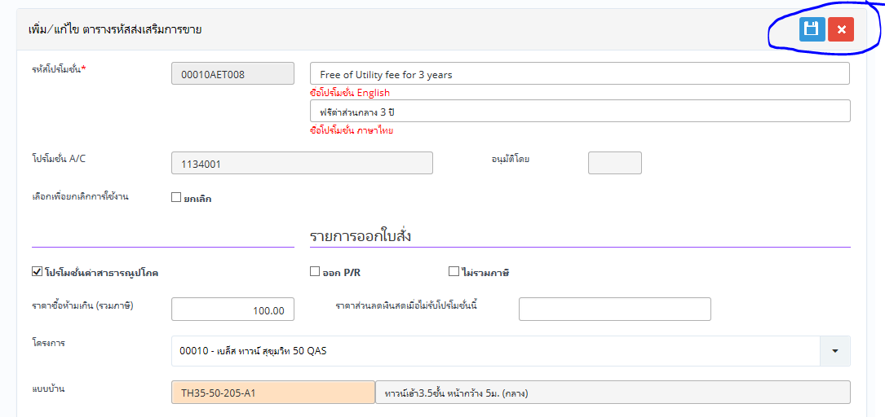 | คุณน้อง | ระบบควบคุมการขายและทำสัญญา | ตารางรหัสส่งเสริมการขาย |  | http://192.168.1.15/SPW/INT_PROMOTION.aspx | นัท
4 | 3.Done | เปลี่ยนข้อมูลใน BB แต่ข้อมูลใน BAG ก็เปลี่ยนตามไปด้วยค่ะ ตอนนี้ใช้ database เดียวกันทดสอบอยู่หรือเป่าค่ะ |  | คุณน้อง | กรุณาเลือก |  |  |  | กรุณาเลือก
5 | 3.Done | ยังไม่ได้มีการกำหนดสิทธิ การ ใน menu นี้ แต่ทำไมเพิ่ม และแก้ไขได้ค่ะ | 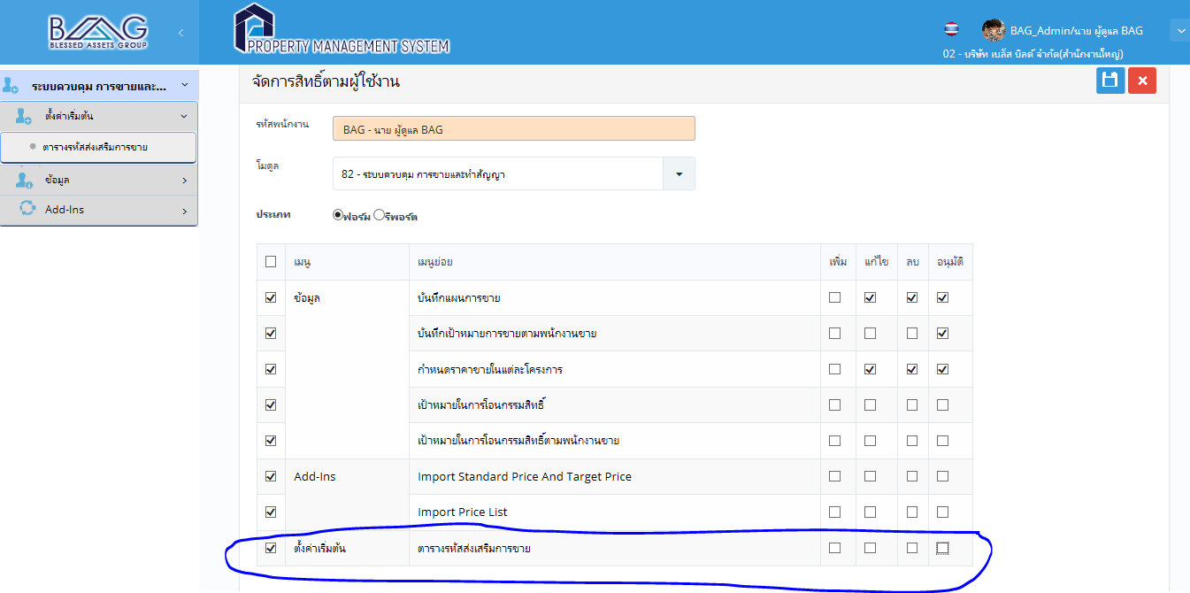 | คุณน้อง | กรุณาเลือก |  |  | ทยอยเก็บทุกเมนู | กรุณาเลือก
6 | 3.Done | หน้ากำหนดเป้าขาย http://192.168.1.15/spw/TRN_SaleTargetByProject.aspx มี error แค่ enter ก็บันทึกใน field นั้นเลย ไม่จำเป็นต้องกดปุ่ม save |  | คุณน้อง | กรุณาเลือก |  |  | ปรับเป็น enter ไป cell ถัดไปแทน แล้วต้องเซฟทั้งหมดอีกครั้ง ได้หรือไม่ | โอ๊ด
7 | 3.Done | Field Code ขอให้ไม่ต้องแสดง แล้วเป็น set Autorun ค่ะ เนื่องจากดูซ้ำซ้อนกัน ระหว่าง Code กับ Company Code | 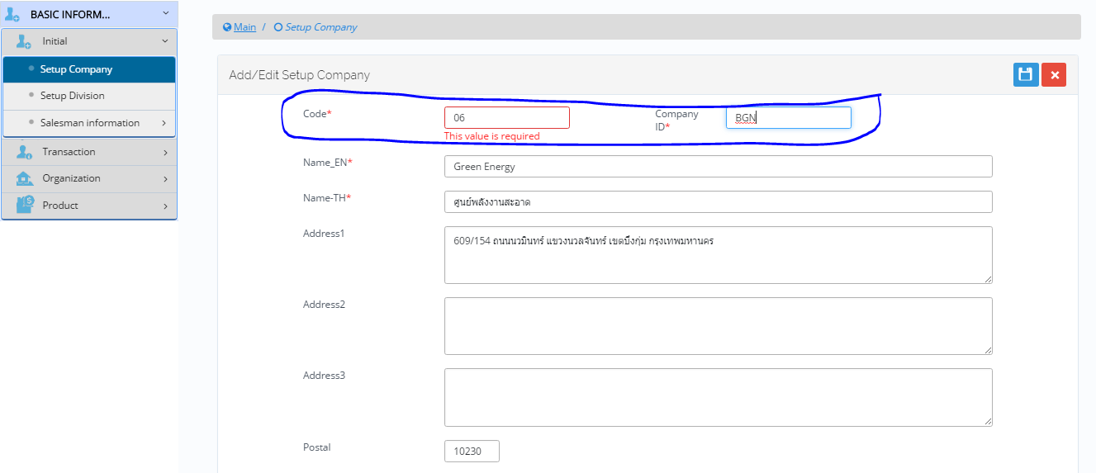 | คุณน้อง | ข้อมูลพื้นฐาน | ตั้งค่าเริ่มต้น > กำหนดบริษัท |  | http://192.168.1.15/SPW/MST_Division.aspx | นัท | 2017-06-20
8 | 3.Done | ไม่สามารถเพิ่มข้อมูลบริษัทได้ ตรวจพบ error เนื่องจาก field ที่อยู่1 จำกัดจำนวนคำ ขอให้แสดง error ให้ตรงค่ะ user จะได้แก้ไข ข้อมูลได้ถูกค่ะ | 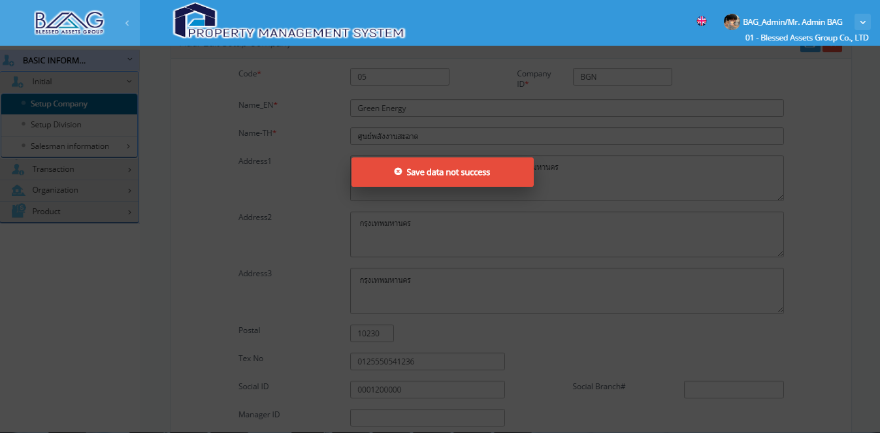 | คุณน้อง | ข้อมูลพื้นฐาน | ตั้งค่าเริ่มต้น > กำหนดบริษัท |  | http://192.168.1.15/SPW/MST_Division.aspx | นัท | 2017-06-20
9 | 3.Done | error จากการลบข้อมูลที่นำไปใช้แล้ว ลองทดสอบลบบริษัทที่ใช้ไปแล้ว สามารถลบได้ จริงๆๆ ควรจะลบได้หรือมั้ยค่ะ *check จาก user | 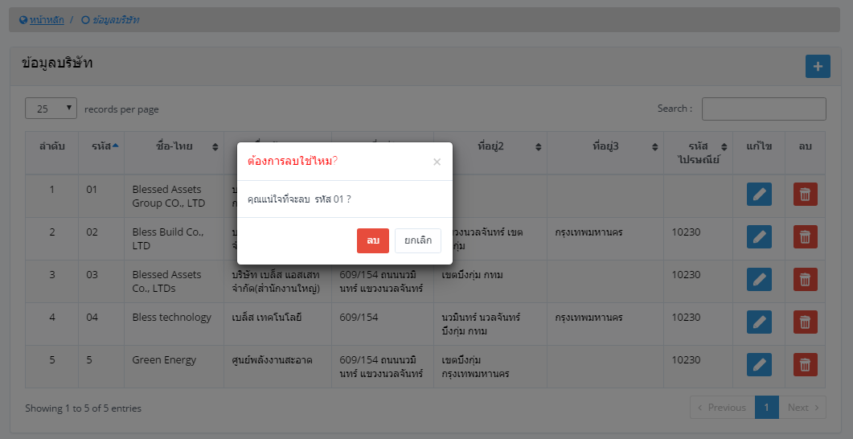 | คุณน้อง | ข้อมูลพื้นฐาน | ตั้งค่าเริ่มต้น > กำหนดบริษัท |  | http://192.168.1.15/SPW/MST_Division.aspx | นัท | 2017-06-20
10 | 3.Done | Error จากการเพิ่มรหัส department สามารถบันทึกได้ โดยการ enter ไม่ต้องกดปุ่ม saveเลย เปลี่ยนจาก enter บันทึก เป็น ย้ายไป cell ถัดไปค่ะ | 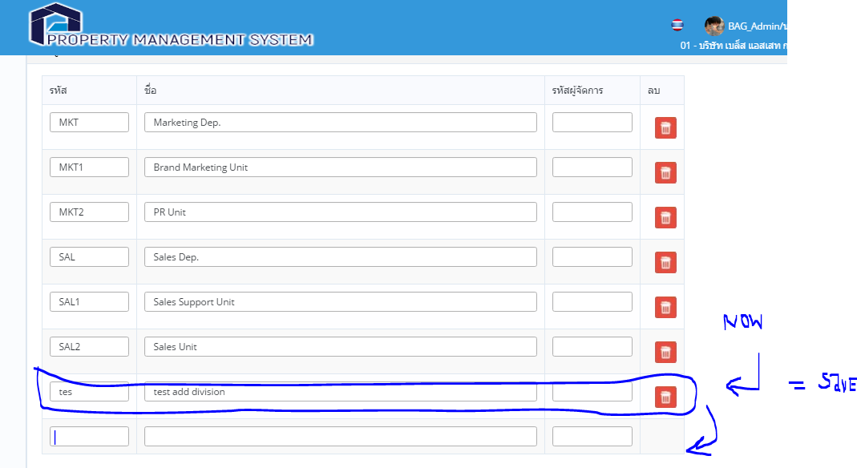 | คุณน้อง | ข้อมูลพื้นฐาน | ตั้งค่าเริ่มต้น > กำหนดสายงาน |  | ทยอยเก็บทุกเมนู | โอ๊ด | 2017-06-20
11 | 3.Done | ข้อมูลของพนักงานขายไม่น่าจะแสดงข้อมูลอื่นๆๆออกมาค่ะ แล้วเวลาหน้ารับจองหรือว่าสัญญาจะติดออกมาด้วยมั้ยค่ะ หน้านี้น่าจะเป็นการสืบค้นข้อมูลพนักงานทั่วไป จะเหมาะค่ะ | 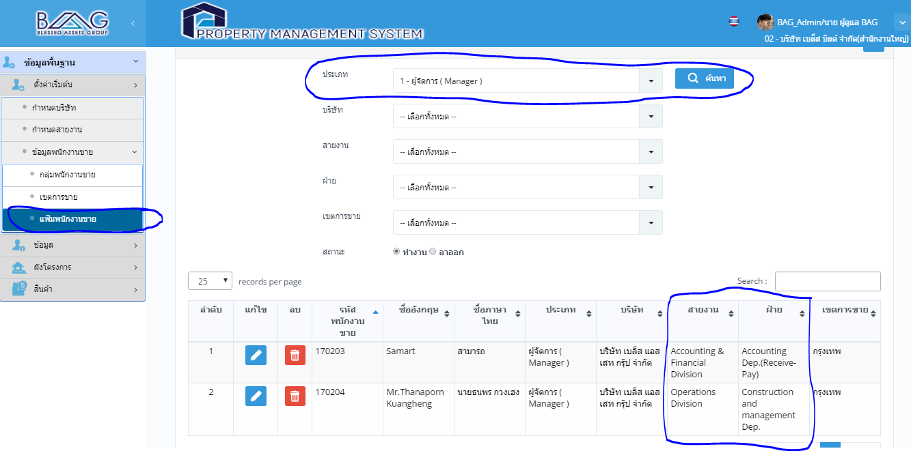 | คุณน้อง | ข้อมูลพื้นฐาน | ตั้งค่าเริ่มต้น > ข้อมูลพนักงานขาย >แฟ้มพนักงานขาย |  | 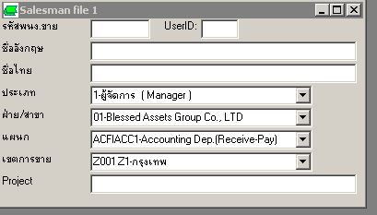 ประเภท ให้เลือกเฉพาะพนักงานขาย หน้ารับจอง ไม่ติดออกมาครับ ให้ลูกค้าระบุ column ที่ต้องการแสดง | กรุณาเลือก
12 | 2.OnProgress | ขาดไปอีกขั้น 1 ค่ะ คือ แผนก ถ้าจะเพิ่มทำได้มั้ยค่ะ เช่น สายงาน ขายและการตลาด ฝ่าย ขาย แผนก สนับสนุนการขาย, ขาย ฝ่ายการตลาด แผนกcopera brand แผนก... | 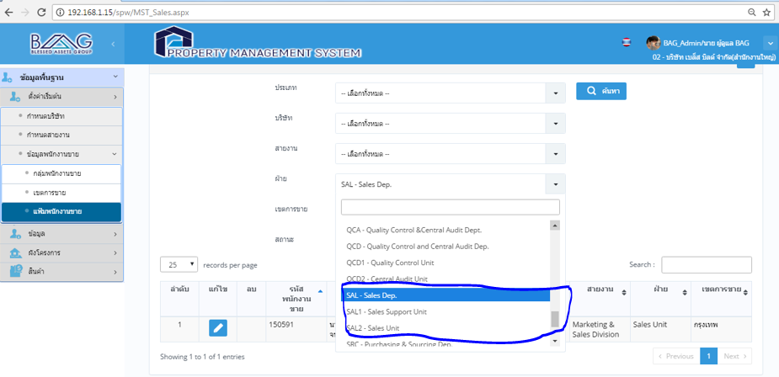 | คุณน้อง | ข้อมูลพื้นฐาน | ตั้งค่าเริ่มต้น > ข้อมูลพนักงานขาย >แฟ้มพนักงานขาย |  | http://192.168.1.15/spw/MST_Sales.aspx | กรุณาเลือก
13 | 3.Done | พอเลือกไปแล้วยกเลิกการเลือกไม่ได้ค่ะ | 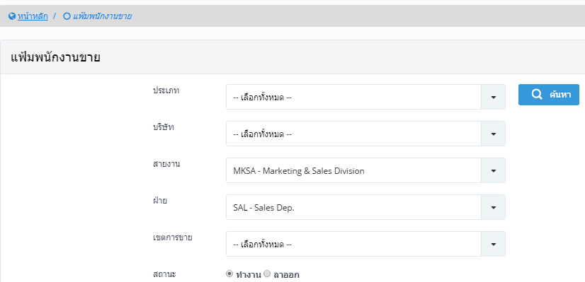 | คุณน้อง | ข้อมูลพื้นฐาน | ตั้งค่าเริ่มต้น > ข้อมูลพนักงานขาย >แฟ้มพนักงานขาย |  | http://192.168.1.15/SPW/MST_Sales.aspx | นัท | 2017-06-20
14 | 2.OnProgress | การกำหนดพนักงานขาย ถ้าอยู่หลายบริษัทจะทำอย่างไรค่ะ | 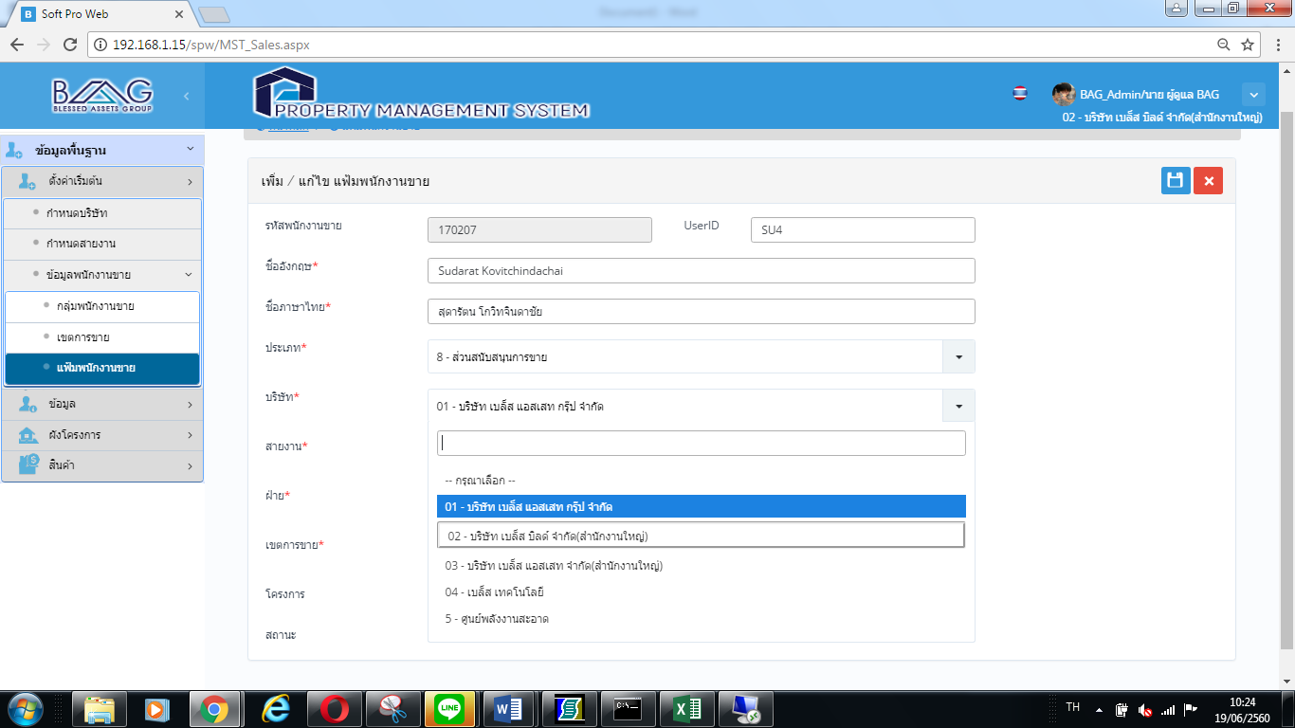 | คุณน้อง | กรุณาเลือก |  |  | ซอฟโปรแยกดาต้าเบส ต้องเซต 2 ที่ | กรุณาเลือก

